通信環境テストについて
ご対応頂ける範囲でご協力頂きますようお願い致します。

① | ご自宅で使用しているPCブラウザ上から以下URLに接続し、”測定開始”のボタンをクリックください。
 |  | https://speedtest.gate02.ne.jp/

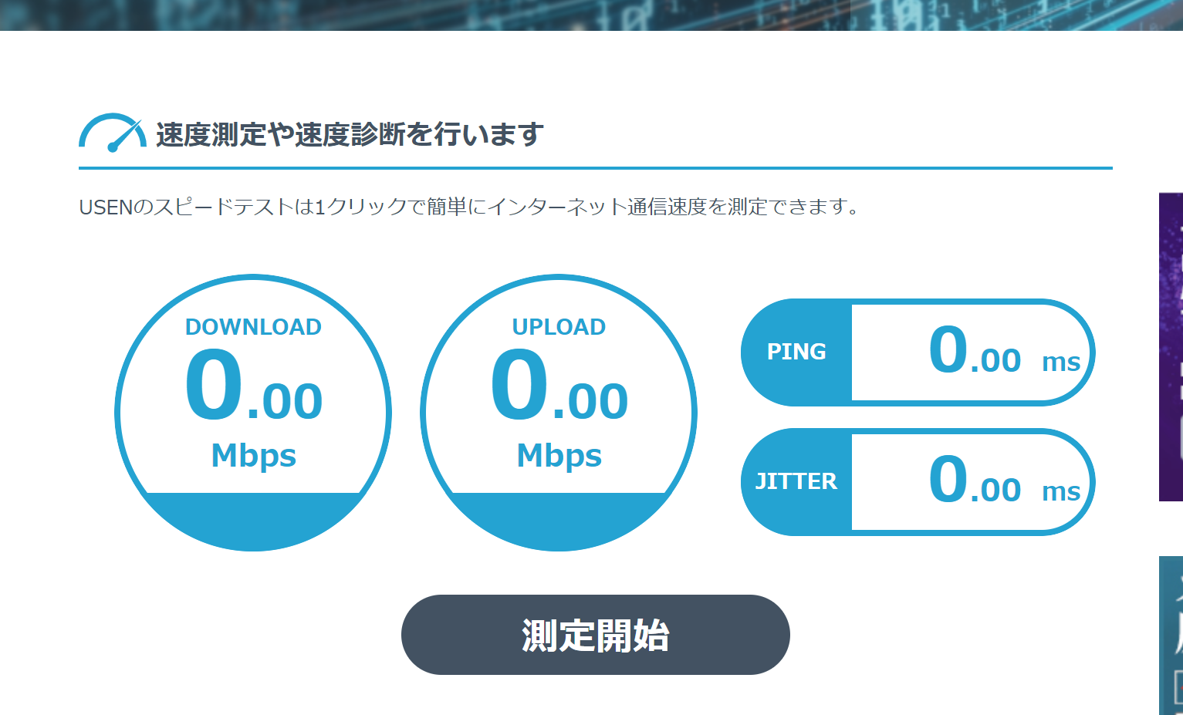

② | 以下のような結果が表示されますので、スクリーンショット、あるいはWebページをPDF保存するなどし、
 | 返送いただけますと幸いです。

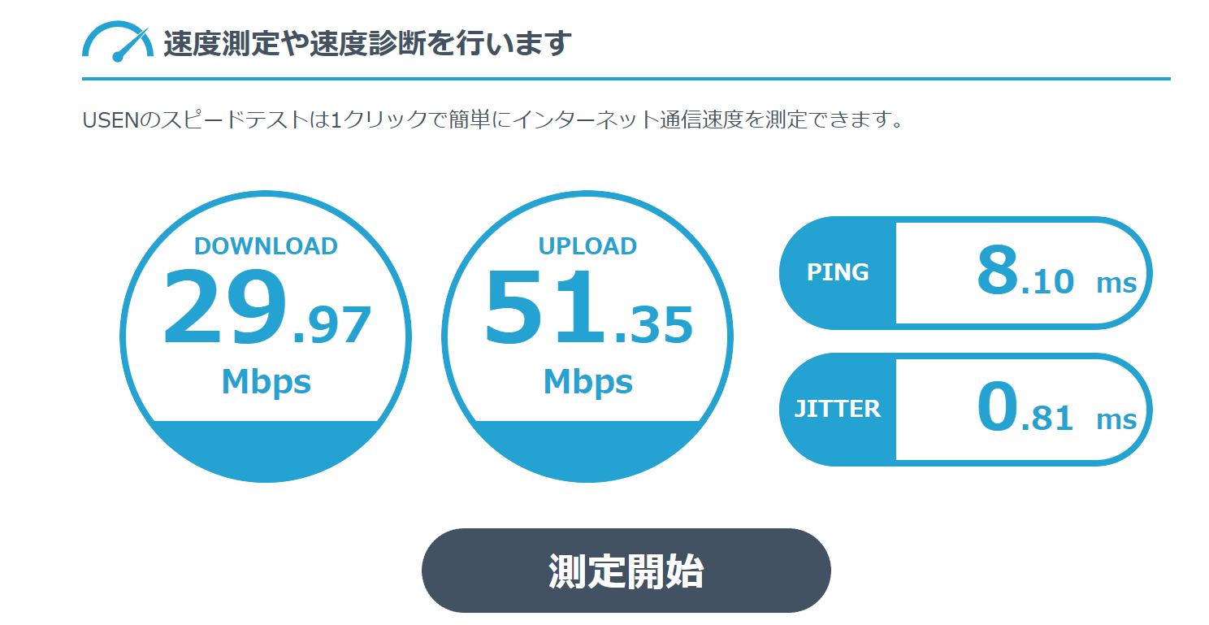

 | 更に結果ページを下にスクロールすると、、、

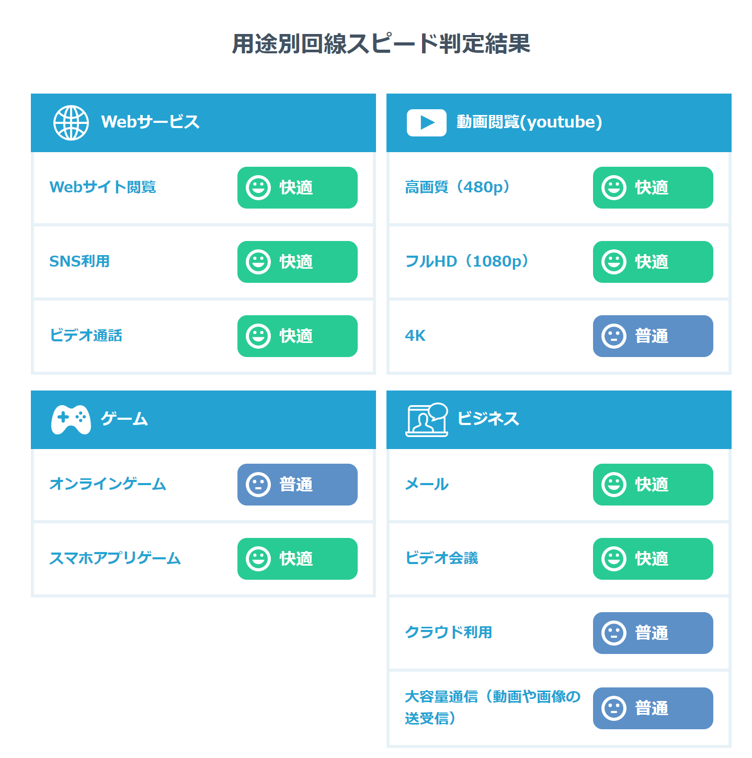

※ | ポケットWi-Fiなどの場合、ビデオ会議の項目結果が”普通”となるケースがございます。
 | 光回線など、有線LAN接続や、光回線を引いてのWi-Fi無線接続であれば、比較的”快適”となりやすいです。
 | 接続の安定性では、有線LANを推奨致します。
※ | オンライン対応時はメインPC、パートナー回線でサブデバイス、資料確認用の第三のデバイスなど、
 | 複数のデバイスをネット接続することとなります。
 | 可能であれば”快適”となるような通信帯域を確保できれば通信上のリスクは比較的低いと言えます。

